6
工程款支付证书
工程名称 |  | 大埔县湖寮镇双坑至双髻山旅游产业公路新建工程施工 |  |  |  |  | 建设单位 |  | 大埔县湖寮镇人民政府 |  |  |  | ERP编号 |  | 11281 | 档案编号
合同金额 |  | 17,098,941.00 |  |  | 中标时间 | 2019-05-09 | 已提供工程资料 |  |  |  |  |  | 保存地址 |  |  | 责任单位 |  | 第四大区广东省
决算金额 |  |  |  |  | 决算时间 |  | 项目部印章 |  |  |  |  |  | 施工人 |  | 廖细梅 | 区域责任人 | 何昌宝 | 省办负责人 | 杨学良
序号 | 经营填写 |  |  |  |  | 工程填写 | 经营填写 |  |  | 财务填写 | 经营、工程、质安填写 |  | 区域负责人 |  | 申请部门填写财务核对 |  |  | 本次支付 金额 | 剩余款项
 | 到款情况 |  |  |  |  |  | 暂列金 |  |  | 代缴税金 | 其他扣款 |  | 预留款 |  | 成本票
 | 日期 | 工程款金额 | 周转金金额 | 到款银行 | 到款账户 | 完成进度 | 比例 | 金额 | 备注 | 金额 | 金额 | 备注 | 金额 | 备注 | 供货单位 | 合同额 | 成本票额
1 | 2019-08-05 | 2,564,841.15 |  | 中行庐江支行 | 175202745165 |  | 2.0% | 51,296.82 | 按进度款 | 48474 | 3,000.00 | 2019.5.9-7.9建造师占用费
 | 2019-08-06 |  |  | 工行大埔支行 | 2007001109024928826 |  |  |  |  |  |  |  |  |  | 梅州市宏宝水泥有限公司 | 700,000.00 | 700,000.00 | 700,000.00
 | 2019-08-06 |  |  | 平安银行深圳桂园支行 | 11017411306009 |  |  |  |  |  |  |  |  |  | 深圳市兴新源贸易有限公司 | 1,717,552.00 | 1,190,000.00 | 1,190,000.00
2 | 2019-09-09 |  |  | 工行大埔支行 | 2007001109024928826 |  |  |  |  |  |  |  |  |  | 梅州市宏宝水泥有限公司 | 551,100.00 | 551,100.00 | 551,100.00
3 | 2020-01-20 | 3,665,176.00 |  | 中行庐江支行 | 175202745165 |  | 2% | 290,682.00 | 剩余合同额（已全部扣完） | 94,152.00 | 9,000.00 | 2019.7.9-2020.1.9建造师占用费 | 931,817.00 | 暂扣企税
 | 2020-01-20 | 916,294.00 |  | 梅县客家村镇银行大埔县支行 | 6683 0204 9605 9000 10
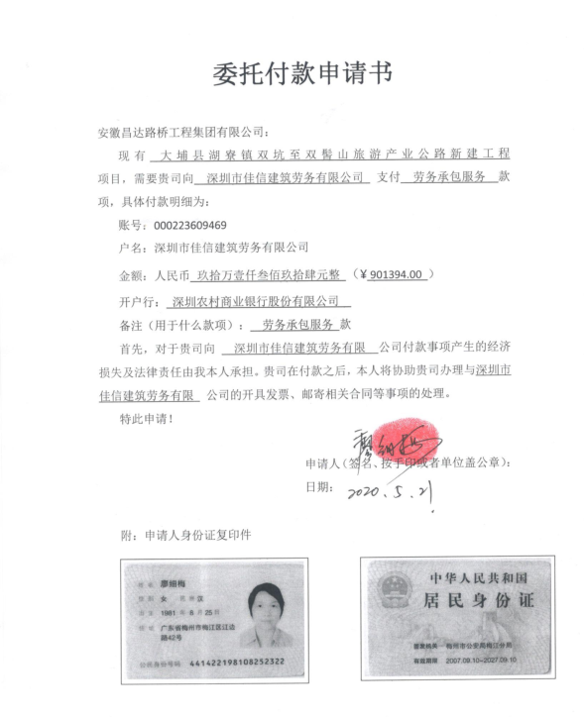
 | 2020-01-20 |  |  | 中行梅州分行 | 6509 5881 2532 |  |  |  |  |  | 50.00 | 财务手续费 |  |  | 梅州市宇安实业有限公司（供电安装） | 85,000.00 | 85,000.00 | 85,000.00
 | 2020-01-20 |  |  | 平安银行深圳桂园支行 | 11017411306009 |  |  |  |  |  | 100.00 | 财务手续费 |  |  | 深圳市兴新源贸易有限公司（机械） |  |  | 527,552.00
4 | 2020-01-21 |  |  | 工行大埔支行 | 4405 0172 7255 0000 0001 |  |  |  |  |  | 100.00 | 财务手续费 |  |  | 大埔森鑫源建材有限公司（钢材） |  |  | 438,000.00
 | 2020-01-21 |  |  | 工行大埔支行 | 2007001109024928826 |  |  |  |  |  | 100.00 | 财务手续费 |  |  | 梅州市宏宝水泥有限公司（水泥） |  |  | 328,000.00
 | 2020-01-21 |  |  | 梅县客家村镇银行大埔县支行 | 6683 0204 9605 9000 10 |  |  |  |  |  | 100.00 | 财务手续费 |  |  | 专户 |  |  | 916,294.00
 | 2020-01-21 |  |  | 深圳农村商业银行 | 0002 2360 9469 |  |  |  |  |  | 100.00 | 财务手续费 |  |  | 深圳市佳信建筑劳务有限公司（劳务） |  |  | 980,000.00
5 | 2020-03-10 |  |  | 深圳农村商业银行 | 0002 2360 9469 |  |  |  |  |  | 100.00 | 财务手续费 | -909,920.00 | 退暂扣企税 | 深圳市佳信建筑劳务有限公司（劳务） |  |  | 823,772.00
6 | 2020-05-20 | 1,209,016.46 |  | 中行庐江支行 | 175202745165 |  |  |  | 管理费已扣完 | 22,849.30 | 9000 | 2020.1.10-2020.7.10 建造师占用费 | 156,769.95 | 暂扣企税
 |  |  |  | 深圳农村商业银行股份有限公司 | 000223609469 |  |  |  |  |  | 100.00 | 财务手续费 |  |  | 深圳市佳信建筑劳务有限公司（劳务） |  |  | 901,394.00
6.1 | 2020-05-22 |  |  | 工商银行大埔支行 | 2007001109024928826 |  |  |  |  |  | 100.00 | 财务手续费 |  |  | 梅州市宏宝水泥有限公司（水泥） |  |  | 200,000.00

合计 |  | 8,355,327.61 | 0.00 |  |  |  | - | 341,978.82 |  | 165,475 | 21,850.00 | - | 178,666.95 | - | - |  | 2,526,100.00 | 7,641,112.00 | 6244.54
本次结算、支付明细 |  | 应支付金额 |  |  | 200,000.00 |  | 本次支付金额 |  |  |  |  | 小写 | 200,000.00
 |  | 已支付金额 |  |  | 0.00 |  |  |  |  |  |  | 大写 | RMB200000

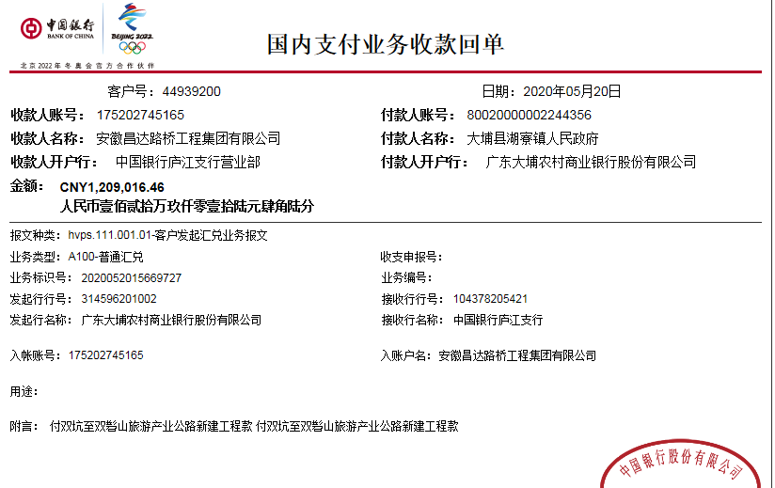

 |  |  |  |  |  |  |  |  |  |  | 22,183.79
 |  |  |  |  |  |  |  |  |  |  | 665.51
 |  |  |  |  |  |  |  |  |  |  |  | 22849.3

 |  |  |  |  |  |  |  |  | 工商银行大埔支行 | 2007001109024928826 |  |  |  |  |  | 100.00 | 财务手续费 |  |  | 梅州市宏宝水泥有限公司（水泥） | 200,000.00

6.1
工程款支付证书
工程名称 |  | 大埔县湖寮镇双坑至双髻山旅游产业公路新建工程施工 |  |  |  |  | 建设单位 |  | 大埔县湖寮镇人民政府 |  |  |  | ERP编号 |  | 11281 | 档案编号
合同金额 |  | 17,098,941.00 |  |  | 中标时间 | 2019-05-09 | 已提供工程资料 |  |  |  |  |  | 保存地址 |  |  | 责任单位 |  | 第四大区广东省
决算金额 |  |  |  |  | 决算时间 |  | 项目部印章 |  |  |  |  |  | 施工人 |  | 廖细梅 | 区域责任人 | 何昌宝 | 省办负责人 | 杨学良
序号 | 经营填写 |  |  |  |  | 工程填写 | 经营填写 |  |  | 财务填写 | 经营、工程、质安填写 |  | 区域负责人 |  | 申请部门填写财务核对 |  |  | 本次支付 金额 | 剩余款项
 | 到款情况 |  |  |  |  |  | 暂列金 |  |  | 代缴税金 | 其他扣款 |  | 预留款 |  | 成本票
 | 日期 | 工程款金额 | 周转金金额 | 到款银行 | 到款账户 | 完成进度 | 比例 | 金额 | 备注 | 金额 | 金额 | 备注 | 金额 | 备注 | 供货单位 | 合同额 | 成本票额
1 | 2019-08-05 | 2,564,841.15 |  | 中行庐江支行 | 175202745165 |  | 2.0% | 51,296.82 | 按进度款 | 48474 | 3,000.00 | 2019.5.9-7.9建造师占用费
 | 2019-08-06 |  |  | 工行大埔支行 | 2007001109024928826 |  |  |  |  |  |  |  |  |  | 梅州市宏宝水泥有限公司 | 700,000.00 | 700,000.00 | 700,000.00
 | 2019-08-06 |  |  | 平安银行深圳桂园支行 | 11017411306009 |  |  |  |  |  |  |  |  |  | 深圳市兴新源贸易有限公司 | 1,717,552.00 | 1,190,000.00 | 1,190,000.00
2 | 2019-09-09 |  |  | 工行大埔支行 | 2007001109024928826 |  |  |  |  |  |  |  |  |  | 梅州市宏宝水泥有限公司 | 551,100.00 | 551,100.00 | 551,100.00
3 | 2020-01-20 | 3,665,176.00 |  | 中行庐江支行 | 175202745165 |  | 2% | 290,682.00 | 剩余合同额（已全部扣完） | 94,152.00 | 9,000.00 | 2019.7.9-2020.1.9建造师占用费 | 931,817.00 | 暂扣企税
 | 2020-01-20 | 916,294.00 |  | 梅县客家村镇银行大埔县支行 | 6683 0204 9605 9000 10
 | 2020-01-20 |  |  | 中行梅州分行 | 6509 5881 2532 |  |  |  |  |  | 50.00 | 财务手续费 |  |  | 梅州市宇安实业有限公司（供电安装） | 85,000.00 | 85,000.00 | 85,000.00
 | 2020-01-20 |  |  | 平安银行深圳桂园支行 | 11017411306009 |  |  |  |  |  | 100.00 | 财务手续费 |  |  | 深圳市兴新源贸易有限公司（机械） |  |  | 527,552.00
4 | 2020-01-21 |  |  | 工行大埔支行 | 4405 0172 7255 0000 0001 |  |  |  |  |  | 100.00 | 财务手续费 |  |  | 大埔森鑫源建材有限公司（钢材） |  |  | 438,000.00
 | 2020-01-21 |  |  | 工行大埔支行 | 2007001109024928826 |  |  |  |  |  | 100.00 | 财务手续费 |  |  | 梅州市宏宝水泥有限公司（水泥） |  |  | 328,000.00
 | 2020-01-21 |  |  | 梅县客家村镇银行大埔县支行 | 6683 0204 9605 9000 10 |  |  |  |  |  | 100.00 | 财务手续费 |  |  | 专户 |  |  | 916,294.00
 | 2020-01-21 |  |  | 深圳农村商业银行 | 0002 2360 9469 |  |  |  |  |  | 100.00 | 财务手续费 |  |  | 深圳市佳信建筑劳务有限公司（劳务） |  |  | 980,000.00
5 | 2020-03-10 |  |  | 深圳农村商业银行 | 0002 2360 9469 |  |  |  |  |  | 100.00 | 财务手续费 | -909,920.00 | 退暂扣企税 | 深圳市佳信建筑劳务有限公司（劳务） |  |  | 823,772.00
6 | 2020-05-20 | 1,209,016.46 |  | 中行庐江支行 | 175202745165 |  |  | 管理费已扣完 |  | 22,849.30 | 9000 | 2020.1.10-2020.7.10 建造师占用费 | 156,769.95 | 暂扣企税
 |  |  |  | 深圳农村商业银行股份有限公司 | 000223609469 |  |  |  |  |  | 100.00 | 财务手续费 |  |  | 深圳市佳信建筑劳务有限公司（劳务） |  |  | 901,394.00
6.1 | 2020-06-02 |  |  | （黄明清）农业银行深圳布吉支行 | 6228 4801 2833 2917 276 |  |  |  |  | 22,048.00 | 50.00 | 财务手续费 | -178,666.95 | 退暂扣企税 | 黄明清(河沙) |  |  | 49,580.00
 |  |  |  | （许春燕）建设银行广东潮洲湘桥区宏天支行 | 6236 6832 5000 0086 230 |  |  |  |  |  | 50.00 | 财务手续费 |  |  | 许春燕(河沙) |  |  | 49580.00
 |  |  |  | 沈文昌）中国银行广东梅州支行 | 6013 8270 1600 3959 917 |  |  |  |  |  | 50.00 | 财务手续费 |  |  | 沈文昌(河沙) |  |  | 49580.00
 |  |  |  | 梁艳）建行深圳布吉支行 | 6217 0072 0008 2006 308 |  |  |  |  |  | 50.00 | 财务手续费 |  |  | 梁艳(河沙) |  |  | 49580.00

合计 |  | 8,355,327.61 | 0.00 |  |  |  | - | 341,978.82 |  | 187,523 | 21,950.00 | - | 0.00 | - | - |  | 2,526,100.00 | 7,639,432.00 | 164443.49
本次结算、支付明细 |  | 应支付金额 |  |  | 198,320.00 |  | 本次支付金额 |  |  |  |  | 小写 | 198,320.00
 |  | 已支付金额 |  |  | 0.00 |  |  |  |  |  |  | 大写 | RMB198320

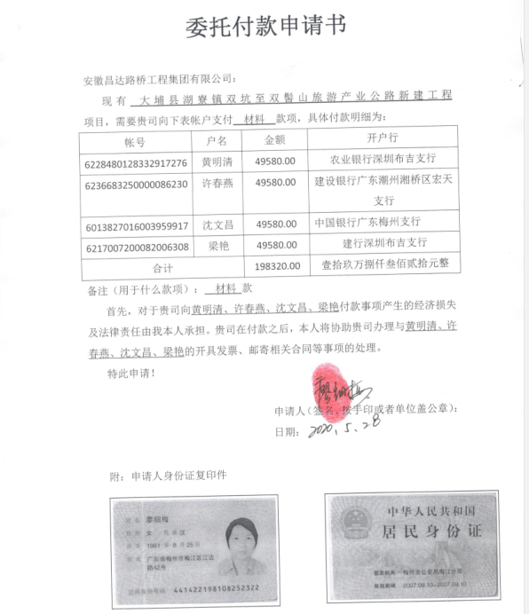

 |  |  |  |  |  |  |  |  |  |  |  |  |  |  |  |  |  |  |  | 200,000.00

7
工程款支付证书
工程名称 |  | 大埔县湖寮镇双坑至双髻山旅游产业公路新建工程施工 |  |  |  |  | 建设单位 |  | 大埔县湖寮镇人民政府 |  |  |  | ERP编号 |  | 11281 | 档案编号
合同金额 |  | 17,098,941.00 |  |  | 中标时间 | 2019-05-09 | 已提供工程资料 |  |  |  |  |  | 保存地址 |  |  | 责任单位 |  | 第四大区广东省
决算金额 |  |  |  |  | 决算时间 |  | 项目部印章 |  |  |  |  |  | 施工人 |  | 廖细梅 | 区域责任人 | 何昌宝 | 省办负责人 | 杨学良
序号 | 经营填写 |  |  |  |  | 工程填写 | 经营填写 |  |  | 财务填写 | 经营、工程、质安填写 |  | 区域负责人 |  | 申请部门填写财务核对 |  |  | 本次支付 金额 | 剩余款项
 | 到款情况 |  |  |  |  |  | 暂列金 |  |  | 代缴税金 | 其他扣款 |  | 预留款 |  | 成本票
 | 日期 | 工程款金额 | 周转金金额 | 到款银行 | 到款账户 | 完成进度 | 比例 | 金额 | 备注 | 金额 | 金额 | 备注 | 金额 | 备注 | 供货单位 | 合同额 | 成本票额
1 | 2019-08-05 | 2,564,841.15 |  | 中行庐江支行 | 175202745165 |  | 2.0% | 51,296.82 | 按进度款 | 48474 | 3,000.00 | 2019.5.9-7.9建造师占用费
 | 2019-08-06 |  |  | 工行大埔支行 | 2007001109024928826 |  |  |  |  |  |  |  |  |  | 梅州市宏宝水泥有限公司 | 700,000.00 | 700,000.00 | 700,000.00
 | 2019-08-06 |  |  | 平安银行深圳桂园支行 | 11017411306009 |  |  |  |  |  |  |  |  |  | 深圳市兴新源贸易有限公司 | 1,717,552.00 | 1,190,000.00 | 1,190,000.00
2 | 2019-09-09 |  |  | 工行大埔支行 | 2007001109024928826 |  |  |  |  |  |  |  |  |  | 梅州市宏宝水泥有限公司 | 551,100.00 | 551,100.00 | 551,100.00
3 | 2020-01-20 | 3,665,176.00 |  | 中行庐江支行 | 175202745165 |  | 2% | 290,682.00 | 剩余合同额（已全部扣完） | 94,152.00 | 9,000.00 | 2019.7.9-2020.1.9建造师占用费 | 931,817.00 | 暂扣企税
 | 2020-01-20 | 916,294.00 |  | 梅县客家村镇银行大埔县支行 | 6683 0204 9605 9000 10
 | 2020-01-20 |  |  | 中行梅州分行 | 6509 5881 2532 |  |  |  |  |  | 50.00 | 财务手续费 |  |  | 梅州市宇安实业有限公司（供电安装） | 85,000.00 | 85,000.00 | 85,000.00
 | 2020-01-20 |  |  | 平安银行深圳桂园支行 | 11017411306009 |  |  |  |  |  | 100.00 | 财务手续费 |  |  | 深圳市兴新源贸易有限公司（机械） |  |  | 527,552.00
4 | 2020-01-21 |  |  | 工行大埔支行 | 4405 0172 7255 0000 0001 |  |  |  |  |  | 100.00 | 财务手续费 |  |  | 大埔森鑫源建材有限公司（钢材） |  |  | 438,000.00
 | 2020-01-21 |  |  | 工行大埔支行 | 2007001109024928826 |  |  |  |  |  | 100.00 | 财务手续费 |  |  | 梅州市宏宝水泥有限公司（水泥） |  |  | 328,000.00
 | 2020-01-21 |  |  | 梅县客家村镇银行大埔县支行 | 6683 0204 9605 9000 10 |  |  |  |  |  | 100.00 | 财务手续费 |  |  | 专户 |  |  | 916,294.00
 | 2020-01-21 |  |  | 深圳农村商业银行 | 0002 2360 9469 |  |  |  |  |  | 100.00 | 财务手续费 |  |  | 深圳市佳信建筑劳务有限公司（劳务） |  |  | 980,000.00
5 | 2020-03-10 |  |  | 深圳农村商业银行 | 0002 2360 9469 |  |  |  |  |  | 100.00 | 财务手续费 | -909,920.00 | 退暂扣企税 | 深圳市佳信建筑劳务有限公司（劳务） |  |  | 823,772.00
6 | 2020-05-20 | 1,209,016.46 |  | 中行庐江支行 | 175202745165 |  |  | 管理费已扣完 |  | 22,849.30 | 9000 | 2020.1.10-2020.7.10 建造师占用费 | 156,769.95 | 暂扣企税
 |  |  |  | 深圳农村商业银行股份有限公司 | 000223609469 |  |  |  |  |  | 100.00 | 财务手续费 |  |  | 深圳市佳信建筑劳务有限公司（劳务） |  |  | 901,394.00
6.1 | 2020-06-02 |  |  | （黄明清）农业银行深圳布吉支行 | 6228 4801 2833 2917 276 |  |  |  |  | 22,048.00 | 50.00 | 财务手续费 | -178,666.95 | 退暂扣企税 | 黄明清(河沙) |  |  | 49,580.00
 |  |  |  | （许春燕）建设银行广东潮洲湘桥区宏天支行 | 6236 6832 5000 0086 230 |  |  |  |  |  | 50.00 | 财务手续费 |  |  | 许春燕(河沙) |  |  | 49580.00
 |  |  |  | 沈文昌）中国银行广东梅州支行 | 6013 8270 1600 3959 917 |  |  |  |  |  | 50.00 | 财务手续费 |  |  | 沈文昌(河沙) |  |  | 49580.00
 |  |  |  | 梁艳）建行深圳布吉支行 | 6217 0072 0008 2006 308 |  |  |  |  |  | 50.00 | 财务手续费 |  |  | 梁艳(河沙) |  |  | 49580.00
6.2 | 2020-07-01 |  |  | （黄明清）农业银行深圳布吉支行 | 6228 4801 2833 2917 276 |  |  |  |  |  | 50.00 | 财务手续费 |  |  | 黄明清(河沙) |  |  | 49910.00
 |  |  |  | 梁艳）建行深圳布吉支行 | 6217 0072 0008 2006 308 |  |  |  |  |  | 50.00 | 财务手续费 |  |  | 梁艳(河沙) |  |  | 49910.00
6.3 | 2020-08-06 |  |  | 沈文昌）中国银行广东梅州支行 | 6013 8270 1600 3959 917 |  |  |  |  |  | 50.00 | 财务手续费 |  |  | 沈文昌(河沙) |  |  | 49910.00
7 | 2020-10-15 | 1,453,855.14 |  | 工商银行和平路支行 | 1302010719200144316 |  |  | 管理费已扣完 |  | 37,346.00 | 7,500.00 | 2020.7.10-2020.12.10建造师占用费
 |  |  |  | （黄明清）农业银行深圳布吉支行 | 6228 4801 2833 2917 276 |  |  |  |  |  | 100.00 | 财务手续费 |  |  | 黄明清(河沙) |  |  | 149730.00
 |  |  |  | （许春燕）建设银行广东潮洲湘桥区宏天支行 | 6236 6832 5000 0086 230 |  |  |  |  |  | 100.00 | 财务手续费 |  |  | 许春燕(河沙) |  |  | 199640.00
 |  |  |  | 沈文昌）中国银行广东梅州支行 | 6013 8270 1600 3959 917 |  |  |  |  |  | 100.00 | 财务手续费 |  |  | 沈文昌(河沙) |  |  | 149730.00
 |  |  |  | 梁艳）建行深圳布吉支行 | 6217 0072 0008 2006 308 |  |  |  |  |  | 100.00 | 财务手续费 |  |  | 梁艳(河沙) |  |  | 149730.00
 |  |  |  | 深圳农村商业银行股份有限公司 | 000223609469 |  |  |  |  |  | 100.00 | 财务手续费 |  |  | 深圳市佳信建筑劳务有限公司（劳务） |  |  | 400000.00
 |  |  |  | 工行大埔支行 | 2007001109024928826 |  |  |  |  |  | 100.00 | 财务手续费 |  |  | 梅州市宏宝水泥有限公司 |  |  | 200000.00
8

合计 |  | 9,809,182.75 | 0.00 |  |  |  | - | 341,978.82 |  | 224,869 | 30,200.00 | - | 0.00 | - | - |  | 2,526,100.00 | 9,037,992.00 | 174142.63
本次结算、支付明细 |  | 应支付金额 |  |  | 1,248,830.00 |  | 本次支付金额 |  |  |  |  | 小写 | 1,248,830.00
 |  | 已支付金额 |  |  | 0.00 |  |  |  |  |  |  | 大写 | RMB1248830

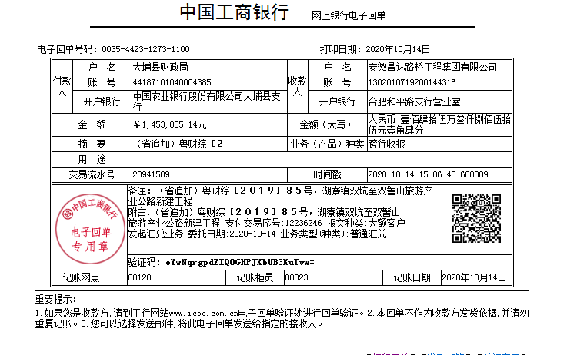

 |  |  |  |  |  |  |  |  |  |  |  |  |  |  |  |  |  |  |  | 200,000.00

8
工程款支付证书
工程名称 |  | 大埔县湖寮镇双坑至双髻山旅游产业公路新建工程施工 |  |  |  |  | 建设单位 |  | 大埔县湖寮镇人民政府 |  |  |  | ERP编号 |  | 11281 | 档案编号
合同金额 |  | 17,098,941.00 |  |  | 中标时间 | 2019-05-09 | 已提供工程资料 |  |  |  |  |  | 保存地址 |  |  | 责任单位 |  | 第四大区广东省
决算金额 |  |  |  |  | 决算时间 |  | 项目部印章 |  |  |  |  |  | 施工人 |  | 廖细梅 | 区域责任人 | 何昌宝 | 省办负责人 | 杨学良
序号 | 经营填写 |  |  |  |  | 工程填写 | 经营填写 |  |  | 财务填写 | 经营、工程、质安填写 |  | 区域负责人 |  | 申请部门填写财务核对 |  |  | 本次支付 金额 | 剩余款项
 | 到款情况 |  |  |  |  |  | 暂列金 |  |  | 代缴税金 | 其他扣款 |  | 预留款 |  | 成本票
 | 日期 | 工程款金额 | 周转金金额 | 到款银行 | 到款账户 | 完成进度 | 比例 | 金额 | 备注 | 金额 | 金额 | 备注 | 金额 | 备注 | 供货单位 | 合同额 | 成本票额
1 | 2019-08-05 | 2,564,841.15 |  | 中行庐江支行 | 175202745165 |  | 2.0% | 51,296.82 | 按进度款 | 48474 | 3,000.00 | 2019.5.9-7.9建造师占用费
 | 2019-08-06 |  |  | 工行大埔支行 | 2007001109024928826 |  |  |  |  |  |  |  |  |  | 梅州市宏宝水泥有限公司 | 700,000.00 | 700,000.00 | 700,000.00
 | 2019-08-06 |  |  | 平安银行深圳桂园支行 | 11017411306009 |  |  |  |  |  |  |  |  |  | 深圳市兴新源贸易有限公司 | 1,717,552.00 | 1,190,000.00 | 1,190,000.00
2 | 2019-09-09 |  |  | 工行大埔支行 | 2007001109024928826 |  |  |  |  |  |  |  |  |  | 梅州市宏宝水泥有限公司 | 551,100.00 | 551,100.00 | 551,100.00
3 | 2020-01-20 | 3,665,176.00 |  | 中行庐江支行 | 175202745165 |  | 2% | 290,682.00 | 剩余合同额（已全部扣完） | 94,152.00 | 9,000.00 | 2019.7.9-2020.1.9建造师占用费 | 931,817.00 | 暂扣企税
 | 2020-01-20 | 916,294.00 |  | 梅县客家村镇银行大埔县支行 | 6683 0204 9605 9000 10
 | 2020-01-20 |  |  | 中行梅州分行 | 6509 5881 2532 |  |  |  |  |  | 50.00 | 财务手续费 |  |  | 梅州市宇安实业有限公司（供电安装） | 85,000.00 | 85,000.00 | 85,000.00
 | 2020-01-20 |  |  | 平安银行深圳桂园支行 | 11017411306009 |  |  |  |  |  | 100.00 | 财务手续费 |  |  | 深圳市兴新源贸易有限公司（机械） |  |  | 527,552.00
4 | 2020-01-21 |  |  | 工行大埔支行 | 4405 0172 7255 0000 0001 |  |  |  |  |  | 100.00 | 财务手续费 |  |  | 大埔森鑫源建材有限公司（钢材） |  |  | 438,000.00
 | 2020-01-21 |  |  | 工行大埔支行 | 2007001109024928826 |  |  |  |  |  | 100.00 | 财务手续费 |  |  | 梅州市宏宝水泥有限公司（水泥） |  |  | 328,000.00
 | 2020-01-21 |  |  | 梅县客家村镇银行大埔县支行 | 6683 0204 9605 9000 10 |  |  |  |  |  | 100.00 | 财务手续费 |  |  | 专户 |  |  | 916,294.00
 | 2020-01-21 |  |  | 深圳农村商业银行 | 0002 2360 9469 |  |  |  |  |  | 100.00 | 财务手续费 |  |  | 深圳市佳信建筑劳务有限公司（劳务） |  |  | 980,000.00
5 | 2020-03-10 |  |  | 深圳农村商业银行 | 0002 2360 9469 |  |  |  |  |  | 100.00 | 财务手续费 | -909,920.00 | 退暂扣企税 | 深圳市佳信建筑劳务有限公司（劳务） |  |  | 823,772.00
6 | 2020-05-20 | 1,209,016.46 |  | 中行庐江支行 | 175202745165 |  |  | 管理费已扣完 |  | 22,849.30 | 9000 | 2020.1.10-2020.7.10 建造师占用费 | 156,769.95 | 暂扣企税
 |  |  |  | 深圳农村商业银行股份有限公司 | 000223609469 |  |  |  |  |  | 100.00 | 财务手续费 |  |  | 深圳市佳信建筑劳务有限公司（劳务） |  |  | 901,394.00
6.1 | 2020-06-02 |  |  | （黄明清）农业银行深圳布吉支行 | 6228 4801 2833 2917 276 |  |  |  |  | 22,048.00 | 50.00 | 财务手续费 | -178,666.95 | 退暂扣企税 | 黄明清(河沙) |  |  | 49,580.00
 |  |  |  | （许春燕）建设银行广东潮洲湘桥区宏天支行 | 6236 6832 5000 0086 230 |  |  |  |  |  | 50.00 | 财务手续费 |  |  | 许春燕(河沙) |  |  | 49580.00
 |  |  |  | 沈文昌）中国银行广东梅州支行 | 6013 8270 1600 3959 917 |  |  |  |  |  | 50.00 | 财务手续费 |  |  | 沈文昌(河沙) |  |  | 49580.00
 |  |  |  | 梁艳）建行深圳布吉支行 | 6217 0072 0008 2006 308 |  |  |  |  |  | 50.00 | 财务手续费 |  |  | 梁艳(河沙) |  |  | 49580.00
6.2 | 2020-07-01 |  |  | （黄明清）农业银行深圳布吉支行 | 6228 4801 2833 2917 276 |  |  |  |  |  | 50.00 | 财务手续费 |  |  | 黄明清(河沙) |  |  | 49910.00
 |  |  |  | 梁艳）建行深圳布吉支行 | 6217 0072 0008 2006 308 |  |  |  |  |  | 50.00 | 财务手续费 |  |  | 梁艳(河沙) |  |  | 49910.00
6.3 | 2020-08-06 |  |  | 沈文昌）中国银行广东梅州支行 | 6013 8270 1600 3959 917 |  |  |  |  |  | 50.00 | 财务手续费 |  |  | 沈文昌(河沙) |  |  | 49910.00
7 | 2020-10-15 | 1,453,855.14 |  | 工商银行和平路支行 | 1302010719200144316 |  |  | 管理费已扣完 |  | 37,346.00 | 7,500.00 | 2020.7.10-2020.12.10建造师占用费
 |  |  |  | （黄明清）农业银行深圳布吉支行 | 6228 4801 2833 2917 276 |  |  |  |  |  | 100.00 | 财务手续费 |  |  | 黄明清(河沙) |  |  | 149730.00
 |  |  |  | （许春燕）建设银行广东潮洲湘桥区宏天支行 | 6236 6832 5000 0086 230 |  |  |  |  |  | 100.00 | 财务手续费 |  |  | 许春燕(河沙) |  |  | 199640.00
 |  |  |  | 沈文昌）中国银行广东梅州支行 | 6013 8270 1600 3959 917 |  |  |  |  |  | 100.00 | 财务手续费 |  |  | 沈文昌(河沙) |  |  | 149730.00
 |  |  |  | 梁艳）建行深圳布吉支行 | 6217 0072 0008 2006 308 |  |  |  |  |  | 100.00 | 财务手续费 |  |  | 梁艳(河沙) |  |  | 149730.00
 |  |  |  | 深圳农村商业银行股份有限公司 | 000223609469 |  |  |  |  |  | 100.00 | 财务手续费 |  |  | 深圳市佳信建筑劳务有限公司（劳务） |  |  | 400000.00
 |  |  |  | 工行大埔支行 | 2007001109024928826 |  |  |  |  |  | 100.00 | 财务手续费 |  |  | 梅州市宏宝水泥有限公司 |  |  | 200000.00
8 | 2020-10-31 | 364,123.40 |  | （民工专户）梅州客家村镇银行大埔县银行 | 668302049605900010
 |  |  |  | 7.8.9月民工工资个人账户(详见附表) | 开具转账支票 |  |  |  |  |  | 100.00 | 财务手续费 |  |  | 付民工工资7、8、9月工资（见附表） |  |  | 362880.00
8.1 | 2020-11-10 |  |  | （黄明清）农业银行深圳布吉支行 | 6228 4801 2833 2917 276 |  |  |  |  |  | 2,544.00 | 10.18质安巡查费用 |  |  | 黄明清(河沙) |  |  | 49910.00
 |  |  |  | 沈文昌）中国银行广东梅州支行 | 6013 8270 1600 3959 917 |  |  |  |  |  | 300.00 | 财务手续费 |  |  | 沈文昌(河沙) |  |  | 49910.00
 |  |  |  | 梁艳）建行深圳布吉支行 | 6217 0072 0008 2006 308 |  |  |  |  |  |  | 财务手续费 |  |  | 梁艳(河沙) |  |  | 49910.00

合计 |  | 10,173,306.15 | 0.00 |  |  |  | - | 341,978.82 |  | 224,869 | 33,144.00 | - | 0.00 | - | - |  | 2,526,100.00 | 9,550,602.00 | 22712.03
本次结算、支付明细 |  | 应支付金额 |  |  | 149,730.00 |  | 本次支付金额 |  |  |  |  | 小写 | 149,730.00
 |  | 已支付金额 |  |  | 0.00 |  |  |  |  |  |  | 大写 | RMB149730

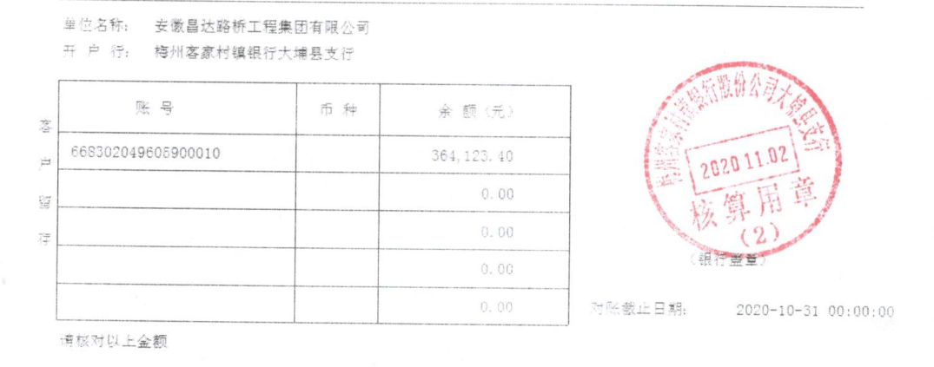

 |  |  |  |  |  |  |  |  |  |  |  |  |  |  |  |  |  |  |  | 200,000.00

8.1
工程款支付证书
工程名称 |  | 大埔县湖寮镇双坑至双髻山旅游产业公路新建工程施工 |  |  |  |  | 建设单位 |  | 大埔县湖寮镇人民政府 |  |  |  | ERP编号 |  | 11281 | 档案编号
合同金额 |  | 17,098,941.00 |  |  | 中标时间 | 2019-05-09 | 已提供工程资料 |  |  |  |  |  | 保存地址 |  |  | 责任单位 |  | 第四大区广东省
决算金额 |  |  |  |  | 决算时间 |  | 项目部印章 |  |  |  |  |  | 施工人 |  | 廖细梅 | 区域责任人 | 何昌宝 | 省办负责人 | 杨学良
序号 | 经营填写 |  |  |  |  | 工程填写 | 经营填写 |  |  | 财务填写 | 经营、工程、质安填写 |  | 区域负责人 |  | 申请部门填写财务核对 |  |  | 本次支付 金额 | 剩余款项
 | 到款情况 |  |  |  |  |  | 暂列金 |  |  | 代缴税金 | 其他扣款 |  | 预留款 |  | 成本票
 | 日期 | 工程款金额 | 周转金金额 | 到款银行 | 到款账户 | 完成进度 | 比例 | 金额 | 备注 | 金额 | 金额 | 备注 | 金额 | 备注 | 供货单位 | 合同额 | 成本票额
1 | 2019-08-05 | 2,564,841.15 |  | 中行庐江支行 | 175202745165 |  | 2.0% | 51,296.82 | 按进度款 | 48474 | 3,000.00 | 2019.5.9-7.9建造师占用费
 | 2019-08-06 |  |  | 工行大埔支行 | 2007001109024928826 |  |  |  |  |  |  |  |  |  | 梅州市宏宝水泥有限公司 | 700,000.00 | 700,000.00 | 700,000.00
 | 2019-08-06 |  |  | 平安银行深圳桂园支行 | 11017411306009 |  |  |  |  |  |  |  |  |  | 深圳市兴新源贸易有限公司 | 1,717,552.00 | 1,190,000.00 | 1,190,000.00
2 | 2019-09-09 |  |  | 工行大埔支行 | 2007001109024928826 |  |  |  |  |  |  |  |  |  | 梅州市宏宝水泥有限公司 | 551,100.00 | 551,100.00 | 551,100.00
3 | 2020-01-20 | 3,665,176.00 |  | 中行庐江支行 | 175202745165 |  | 2% | 290,682.00 | 剩余合同额（已全部扣完） | 94,152.00 | 9,000.00 | 2019.7.9-2020.1.9建造师占用费 | 931,817.00 | 暂扣企税
 | 2020-01-20 | 916,294.00 |  | 梅县客家村镇银行大埔县支行 | 6683 0204 9605 9000 10
 | 2020-01-20 |  |  | 中行梅州分行 | 6509 5881 2532 |  |  |  |  |  | 50.00 | 财务手续费 |  |  | 梅州市宇安实业有限公司（供电安装） | 85,000.00 | 85,000.00 | 85,000.00
 | 2020-01-20 |  |  | 平安银行深圳桂园支行 | 11017411306009 |  |  |  |  |  | 100.00 | 财务手续费 |  |  | 深圳市兴新源贸易有限公司（机械） |  |  | 527,552.00
4 | 2020-01-21 |  |  | 工行大埔支行 | 4405 0172 7255 0000 0001 |  |  |  |  |  | 100.00 | 财务手续费 |  |  | 大埔森鑫源建材有限公司（钢材） |  |  | 438,000.00
 | 2020-01-21 |  |  | 工行大埔支行 | 2007001109024928826 |  |  |  |  |  | 100.00 | 财务手续费 |  |  | 梅州市宏宝水泥有限公司（水泥） |  |  | 328,000.00
 | 2020-01-21 |  |  | 梅县客家村镇银行大埔县支行 | 6683 0204 9605 9000 10 |  |  |  |  |  | 100.00 | 财务手续费 |  |  | 专户 |  |  | 916,294.00
 | 2020-01-21 |  |  | 深圳农村商业银行 | 0002 2360 9469 |  |  |  |  |  | 100.00 | 财务手续费 |  |  | 深圳市佳信建筑劳务有限公司（劳务） |  |  | 980,000.00
5 | 2020-03-10 |  |  | 深圳农村商业银行 | 0002 2360 9469 |  |  |  |  |  | 100.00 | 财务手续费 | -909,920.00 | 退暂扣企税 | 深圳市佳信建筑劳务有限公司（劳务） |  |  | 823,772.00
6 | 2020-05-20 | 1,209,016.46 |  | 中行庐江支行 | 175202745165 |  |  | 管理费已扣完 |  | 22,849.30 | 9000 | 2020.1.10-2020.7.10 建造师占用费 | 156,769.95 | 暂扣企税
 |  |  |  | 深圳农村商业银行股份有限公司 | 000223609469 |  |  |  |  |  | 100.00 | 财务手续费 |  |  | 深圳市佳信建筑劳务有限公司（劳务） |  |  | 901,394.00
6.1 | 2020-06-02 |  |  | （黄明清）农业银行深圳布吉支行 | 6228 4801 2833 2917 276 |  |  |  |  | 22,048.00 | 50.00 | 财务手续费 | -178,666.95 | 退暂扣企税 | 黄明清(河沙) |  |  | 49,580.00
 |  |  |  | （许春燕）建设银行广东潮洲湘桥区宏天支行 | 6236 6832 5000 0086 230 |  |  |  |  |  | 50.00 | 财务手续费 |  |  | 许春燕(河沙) |  |  | 49580.00
 |  |  |  | 沈文昌）中国银行广东梅州支行 | 6013 8270 1600 3959 917 |  |  |  |  |  | 50.00 | 财务手续费 |  |  | 沈文昌(河沙) |  |  | 49580.00
 |  |  |  | 梁艳）建行深圳布吉支行 | 6217 0072 0008 2006 308 |  |  |  |  |  | 50.00 | 财务手续费 |  |  | 梁艳(河沙) |  |  | 49580.00
6.2 | 2020-07-01 |  |  | （黄明清）农业银行深圳布吉支行 | 6228 4801 2833 2917 276 |  |  |  |  |  | 50.00 | 财务手续费 |  |  | 黄明清(河沙) |  |  | 49910.00
 |  |  |  | 梁艳）建行深圳布吉支行 | 6217 0072 0008 2006 308 |  |  |  |  |  | 50.00 | 财务手续费 |  |  | 梁艳(河沙) |  |  | 49910.00
6.3 | 2020-08-06 |  |  | 沈文昌）中国银行广东梅州支行 | 6013 8270 1600 3959 917 |  |  |  |  |  | 50.00 | 财务手续费 |  |  | 沈文昌(河沙) |  |  | 49910.00
7 | 2020-10-15 | 1,453,855.14 |  | 工商银行和平路支行 | 1302010719200144316 |  |  | 管理费已扣完 |  | 37,346.00 | 7,500.00 | 2020.7.10-2020.12.10建造师占用费
 |  |  |  | （黄明清）农业银行深圳布吉支行 | 6228 4801 2833 2917 276 |  |  |  |  |  | 100.00 | 财务手续费 |  |  | 黄明清(河沙) |  |  | 149730.00
 |  |  |  | （许春燕）建设银行广东潮洲湘桥区宏天支行 | 6236 6832 5000 0086 230 |  |  |  |  |  | 100.00 | 财务手续费 |  |  | 许春燕(河沙) |  |  | 199640.00
 |  |  |  | 沈文昌）中国银行广东梅州支行 | 6013 8270 1600 3959 917 |  |  |  |  |  | 100.00 | 财务手续费 |  |  | 沈文昌(河沙) |  |  | 149730.00
 |  |  |  | 梁艳）建行深圳布吉支行 | 6217 0072 0008 2006 308 |  |  |  |  |  | 100.00 | 财务手续费 |  |  | 梁艳(河沙) |  |  | 149730.00
 |  |  |  | 深圳农村商业银行股份有限公司 | 000223609469 |  |  |  |  |  | 100.00 | 财务手续费 |  |  | 深圳市佳信建筑劳务有限公司（劳务） |  |  | 400000.00
 |  |  |  | 工行大埔支行 | 2007001109024928826 |  |  |  |  |  | 100.00 | 财务手续费 |  |  | 梅州市宏宝水泥有限公司 |  |  | 200000.00
8 | 2020-10-31 | 364,123.40 |  | （民工专户）梅州客家村镇银行大埔县银行 | 668302049605900010
 |  |  |  | 7.8.9月民工工资个人账户(详见附表) | 开具转账支票 |  |  |  |  |  | 100.00 | 财务手续费 |  |  | 付民工工资7、8、9月工资（见附表） |  |  | 362880.00
8.1 | 2020-11-10 |  |  | （黄明清）农业银行深圳布吉支行 | 6228 4801 2833 2917 276 |  |  |  |  |  | 2,544.00 | 10.18质安巡查费用 |  |  | 黄明清(河沙) |  |  | 49910.00
 |  |  |  | 沈文昌）中国银行广东梅州支行 | 6013 8270 1600 3959 917 |  |  |  |  |  | 300.00 | 财务手续费 |  |  | 沈文昌(河沙) |  |  | 49910.00
 |  |  |  | 梁艳）建行深圳布吉支行 | 6217 0072 0008 2006 308 |  |  |  |  |  |  | 财务手续费 |  |  | 梁艳(河沙) |  |  | 49910.00
9 | 2021-01-27 | 300,000.00 |  | 中行蜀山支行 | 175257190682 |  |  | 管理费已扣完 |  | 155,737.00
 |  |  |  | （黄明清）农业银行深圳布吉支行 | 6228 4801 2833 2917 276 |  |  |  |  |  | 50.00 | 财务手续费 |  |  | 黄明清(河沙) |  |  | 49910.00
 |  |  |  | 沈文昌）中国银行广东梅州支行 | 6013 8270 1600 3959 917 |  |  |  |  |  | 50.00 | 财务手续费 |  |  | 沈文昌(河沙) |  |  | 49910.00
 |  |  |  | 梁艳）建行深圳布吉支行 | 6217 0072 0008 2006 308 |  |  |  |  |  | 50.00 | 财务手续费 |  |  | 梁艳(河沙) |  |  | 49910.00

合计 |  | 10,473,306.15 | 0.00 |  |  |  | - | 341,978.82 |  | 380,606 | 33,294.00 | - | 0.00 | - | - |  | 2,526,100.00 | 9,550,602.00 | 166825.03
本次结算、支付明细 |  | 应支付金额 |  |  | 149,730.00 |  | 本次支付金额 |  |  |  |  | 小写 | 149,730.00
 |  | 已支付金额 |  |  | 0.00 |  |  |  |  |  |  | 大写 | RMB149730

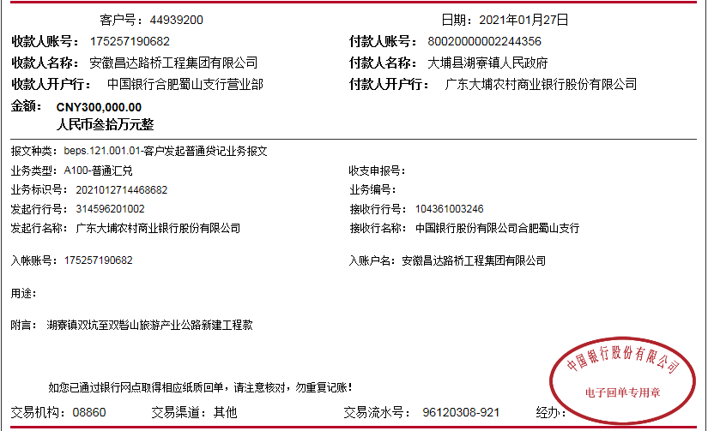

 |  |  |  |  |  |  |  |  |  |  |  |  |  |  |  |  |  |  |  | 200,000.00

